B02-Wertungsmatrix
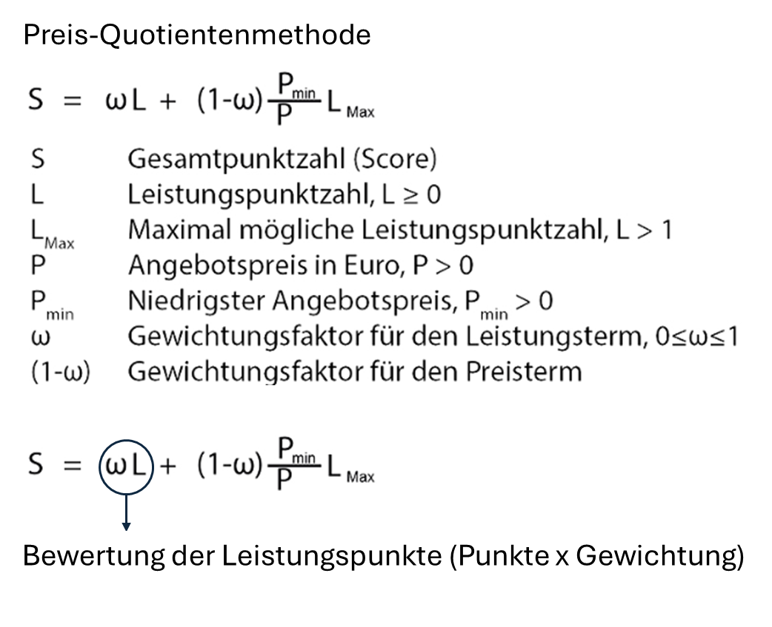
Vergabe-Nummer: NZ09/26
Maßnahmenbezeichnung: Aufwertung des Ellbachparks - Freianlagen - Gemeinde Niederzier
B02 - Wertungsmatrix - Zuschlagskriterien
Insgesamt können maximal 500 Punkte (= 100%) erreicht werden, davon maximal 350 Punkte (70%) für die Qualität und 150 (30%) für das Honorarangebot (Preis).
Die Kriterien für die Qualität werden wie folgt bepunktet: 1. Organisation max. 50 Punkte (10%), 2. Bearbeitungskonzept und Herangehensweise max. 100 Punkte (20%), 3. Steuerungsinsturmente max. 100 Punkte (20%), 4. Qualität des Projektteams max. 100 Punkte (20%). Die Wertung des Projektteams setzt sich aus den folgenden Unterkriterien zusammen: Berufserfahrung der A) Projektleitung max. 25 Punkte (5%), B) Stellvertretende Projektleitung max. 25 Punkte (5%), 2 Persönliche Referenzen der A) Projektleitung max. 25 Punkte (5%), B) Stellvertretende Projektleitung max. 25 Punkte (5%),
Die vorzulegenden Angaben und Referenzen werden anhand nachfolgender, durch die Auftraggeberin festgelegten Wertungs-Kriterien bewertet
Nr. | Wertungskriterien | Bewertungsthemen | Bewertungsschema | Punkte maximal | Gewichtung | max. Punkte gewichtet
1 | Organisation* Das Darstellungsformat kann frei gewählt werden. Die schriftliche Erläuterung sollte dabei maximal 5 DIN-A4-Seiten nicht übersteigen. | Darstellung der Personaleinsatzplanung und personellen Projektorganisation: > Büroorganisation / Organigramm > Ansprechperson / Sicherstellung der Erreichbarkeit > Personaleinsatzplanung / Vertretungen / Redundanzen im Team > Darstellung der personellen Organisation in Bezug auf das Gesamtprojekt | 5 Punkte: Sehr gut Die Personaleinsatzplanung und personelle Projektorganisation in Bezug auf die Aufgabenstellung werden dargestellt; alle wesentlichen Aspekte werden umfassend und sehr überzeugend erläutert. Die Darstellung ist besonders schlüssig und überzeugend. 4 Punkte: Gut Die Personaleinsatzplanung und personelle Projektorganisation in Bezug auf die Aufgabenstellung werden dargestellt; alle wesentlichen Aspekte werden umfassend und überzeugend erläutert. Die Darstellung ist schlüssig und überzeugend. 3 Punkte: Befriedigend Die Personaleinsatzplanung und personelle Projektorganisation in Bezug auf die Aufgabenstellung werden dargestellt; keine wesentlichen Aspekte bleiben offen. Die Darstellung ist grundsätzlich überzeugend. 2 Punkte: Ausreichend Die Personaleinsatzplanung und personelle Projektorganisation in Bezug auf die Aufgabenstellung werden dargestellt, jedoch bleiben vereinzelte wesentliche Aspekte unerwähnt. Die Darstellung ist nur teilweise überzeugend. 1 Punkt: Mangelhaft Die Personaleinsatzplanung und personelle Projektorganisation in Bezug auf die Aufgabenstellung werden nur teilweise dargestellt, mehrere wesentliche Aspekte fehlen. Die Darstellung ist wenig überzeugend. 0 Punkte: Ungenügend Die Personaleinsatzplanung und personelle Projektorganisation in Bezug auf die Aufgabenstellung werden nicht besprochen, nur unwesentliche Aspekte erwähnt. Die Darstellung ist nicht überzeugend. | 5.00 | 10.00 | 50.00
2 | Bearbeitungskonzept und Herangehensweise* Das Darstellungsformat kann frei gewählt werden. Die schriftliche Erläuterung sollte dabei maximal 10 DIN-A4-Seiten nicht übersteigen. | Projektkonzept und Durchdringung des Projektinhalts > Darstellung und Verständnis der Planungsaufgabe anhand der zur Verfügung stehenden Unterlagen > Strukturierung des Projektstarts unter Nennung der auftraggeberseitigen Voraussetzungen | 5 Punkte: Sehr gut Die inhaltliche und methodische Herangehensweise wird dargestellt. Sie entspricht den Anforderungen in besonderem Maße und weist keine Schwächen auf. Die Ausführungen lassen eine qualitativ sehr gute Leistung erwarten. 4 Punkte: Gut Die inhaltliche und methodische Herangehensweise wird dargestellt. Sie entspricht den Anforderungen voll und weist keine Schwächen auf. Die Ausführungen lassen eine qualitativ gute Leistung erwarten. 3 Punkte: Befriedigend Die inhaltliche und methodische Herangehensweise wird dargestellt. Sie entspricht den Anforderungen im Allgemeinen. Die Ausführungen lassen eine qualitativ zufriedenstellende Leistung erwarten. 2 Punkte: Ausreichend Die inhaltliche und methodische Herangehensweise wird dargestellt. Sie entspricht den Anforderungen grundsätzlich, weist aber Mängel auf. Sie lässt nur teilweise eine qualitativ brauchbare Leistung erwarten. 1 Punkt: Mangelhaft Die inhaltliche und methodische Herangehensweise wird nur teilweise bzw. unvollständig dargestellt. Sie entspricht den Anforderungen nicht und weist größere Mängel auf. Sie lässt eine qualitativ nicht brauchbare Leistung erwarten. 0 Punkte: Ungenügend Die inhaltliche und methodische Herangehensweise wird nicht dargestellt. Sie entspricht den Anforderungen nicht. Keine oder inhaltlich unzureichende Darstellung. | 5.00 | 20.00 | 100.00
3 | Steuerungsinstrumente | Darstellung der Zeitplanung, Prozessorganisation/-struktur bezogen auf die Aufgabenstellung > Zeitplan (Effektivität versprechend) > Methoden zur Kostenverfolgung und -steuerung > Methoden zur Qualitäts- und Terminkontrolle | 5 Punkte: Sehr gut Innerhalb der inhaltlichen und methodischen Herangehensweise der Leistungsbausteine werden umfangreiche Aussagen zu den aufgeführten Themenfeldern getroffen. Die Ausführungen lassen eine qualitativ sehr gute Leistung erwarten. 4 Punkte: Gut Innerhalb der inhaltlichen und methodischen Herangehensweise der Leistungsbausteine werden Aussagen zu den aufgeführten Themenfeldern getroffen. Die Ausführungen lassen eine qualitativ gute Leistung erwarten. 3 Punkte: Befriedigend Innerhalb der inhaltlichen und methodischen Herangehensweise werden Aussagen zu den aufgeführten Themenfelder getroffen. Die Ausführungen enthalten aber Schwächen oder Lücken. Dennoch lassen die Ausführungen eine qualitativ zufriedenstellende Leistung erwarten. 2 Punkte: Ausreichend Innerhalb der inhaltlichen und methodischen Herangehensweise werden Aussagen zu den aufgeführten Themenfelder getroffen. Die dargestellte Leistung entspricht den Anforderungen grundsätzlich, weist aber deutliche Mängel auf. Die Ausführungen lassen nur teilweise eine qualitativ brauchbare Leistung erwarten. 1 Punkt: Mangelhaft Innerhalb der inhaltlichen und methodischen Herangehensweise werden nur vereinzelt Aussagen zu den aufgeführten Themenfelder getroffen. Die angebotene Leistung entspricht nur in Teilen den Anforderungen und weist größere Mängel auf. Die Ausführungen lassen eine qualitativ nicht brauchbare Leistung erwarten. 0 Punkte: Ungenügend Innerhalb der inhaltlichen und methodischen Herangehensweise werden keine Aussagen zu den aufgeführten Themenfelder getroffen. Die Ausführungen lassen eine nicht den Anforderungen entsprechende Leistung erwarten. Keine oder inhaltlich unzureichende Darstellung. | 5.00 | 20.00 | 100.00
4 | Qualität Projektteam A) Projektleitung B) Stellvertretende Projektleitung Diesbezüglich ist die Anlage D04 - Qualität Projektteam auszufüllen und eine Beilage einer Projektdarstellung (Bild, Text) von max. 2 DIN A4-Seiten je Referenz beizulegen. Die geforderten Mindestangaben müssen enthalten sein. Auf die Wertungskriterien ist einzugehen | A) Projektleitung Berufsjahre als verantwortliche Projektleitung | 5 Punkte: Mehr als 25 Jahre 4 Punkte: Mehr als 20 Jahre 3 Punkte: Mehr als 15 Jahre 2 Punkte: Mehr als 12 Jahre 1 Punkt: Mehr als 10 Jahre | 5.00 | 5.00 | 25.00
 |  | A) persönliche Referenzen der Projektleitung Für die Projektleitung sind 2 Referenz-Projekte im Bereich Freianlagenplanung gem. §§ 39 ff. HOAI 2021 vorzulegen, die jedes für sich die gestellten Mindestanforderungen kumulativ erfüllen (Hinweis auf Anlage D04) Wertungskriterien: Die Referenzen enthalten fachplanerische Komponenten: 1. Schaffung neuer oder Aufwertung bestehender Grün-/Parkflächen 2. Zonierung von Grün-/Parkflächen 3. multifunktionale öffentliche Flächen 4. biodiverse Gestaltung 5. Schaffung neuer oder Aufwertung bestehender Spielanlagen | 5 Punkte: Alle Kategorien 4 Punkte: 4 von 5 Kategorien 3 Punkte: 3 von 5 Kategorien 2 Punkte: 2 von 5 Kategorien 1 Punkt: 1 von 5 Kategorien 0 Punkte: keine Kategorie | 5.00 | 5.00 | 25.00
 |  | B) Stellvertretende Projektleitung Berufsjahre als verantwortliche oder stellvertretende Projektleitung | 5 Punkte: Mehr als 15 Jahre 4 Punkte: Mehr als 12 Jahre 3 Punkte: Mehr als 10 Jahre 2 Punkte: Mehr als 7 Jahre 1 Punkt: Mehr als 5 Jahre | 5.00 | 5.00 | 25.00
 |  | B) persönliche Referenzen der stellvertretenden Projektleitung Für die stellvertretenden Projektleitung sind 2 Referenz-Projekte im Bereich Freianlagenplanung gem. §§ 39 ff. HOAI 2021 vorzulegen, die jedes für sich die gestellten Mindestanforderungen kumulativ erfüllen (Hinweis auf Anlage D04) Wertungskriterien: Die Referenzen enthalten fachplanerische Komponenten: 1. Schaffung neuer oder Aufwertung bestehender Grün-/Parkflächen 2. Zonierung von Grün-/Parkflächen 3. multifunktionale öffentliche Flächen 4. biodiverse Gestaltung 5. Schaffung neuer oder Aufwertung bestehender Spielanlagen | 5 Punkte: Alle Kategorien 4 Punkte: 4 von 5 Kategorien 3 Punkte: 3 von 5 Kategorien 2 Punkte: 2 von 5 Kategorien 1 Punkt: 1 von 5 Kategorien 0 Punkte: keine Kategorie | 5.00 | 5.00 | 25.00
5 |  | Berechnung | siehe ** | 5.00 | 30.00 | 150.00
 |  |  |  | Summe | 100.00 | 500.00

 | *Bei Bietergemeinschaften sollte auf die jeweilige Aufgabenverteilung und Zusammenarbeit eingegangen werden.

 | ** Berechnung Punkte Preis

